ロープライス①
 |  |  |  |  |  |  |  |  |  | 2024-04-26
ロープライス在庫①240426
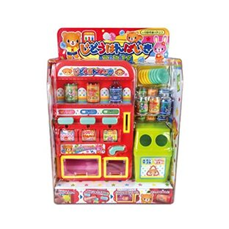
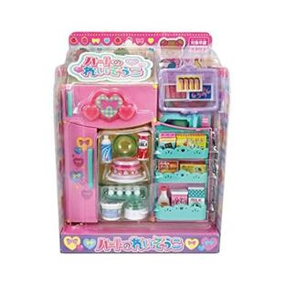
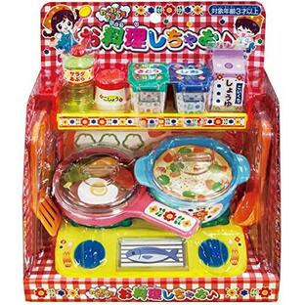

ムラオカ |  | ご発注（ ） |  | ムラオカ |  | ご発注（ ） |  | ムラオカ |  | ご発注（ ）
お料理しちゃお |  |  |  | じどうはんばいきあそび |  |  |  | ハートのれいぞうこ
価格（税抜） | 1500 | CT入り数 | 12 | 価格（税抜） | 1500 | CT入り数 | 12 | 価格（税抜） | 1500 | CT入り数 | 12
JAN | 4978902004388 |  |  | JAN | 4978902004463 |  |  | JAN | 4978902004579

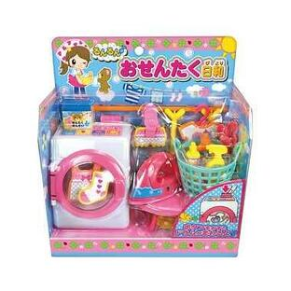
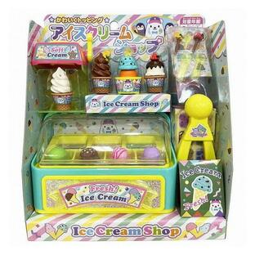
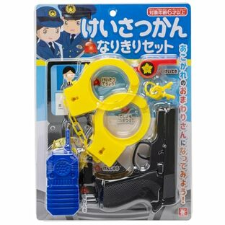

ムラオカ |  | ご発注（ ） |  | ムラオカ |  | ご発注（ ） |  | オンダ |  | ご発注（ ）
おせんたく日より |  |  |  | アイスクリームショップ |  |  |  | けいさつかん なりきりセット
価格（税抜） | 1500 | CT入り数 | 12 | 価格（税抜） | 1500 | CT入り数 | 12 | 価格（税抜） | 880 | CT入り数 | 24
JAN | 4978902004470 |  |  | JAN | 4978902004722 |  |  | JAN | 4901123021605

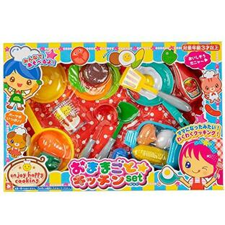
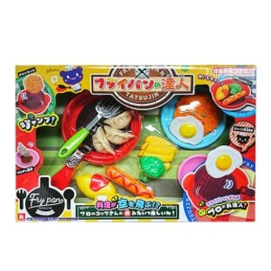
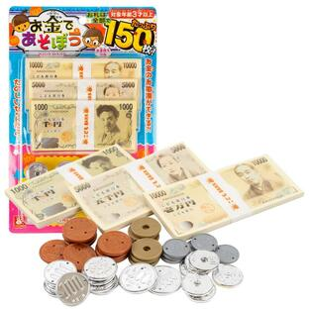

オンダ |  | ご発注（ ） |  | オンダ |  | ご発注（ ） |  | オンダ |  | ご発注（ ）
おままごとキッチンセット |  |  |  | フライパンの達人 |  |  |  | お金であそぼう
価格（税抜） | 2000 | CT入り数 | 12 | 価格（税抜） | 2000 | CT入り数 | 12 | 価格（税抜） | 600 | CT入り数 | 24
JAN | 4901123019237 |  |  | JAN | 4901123020042 |  |  | JAN | 4901123016588

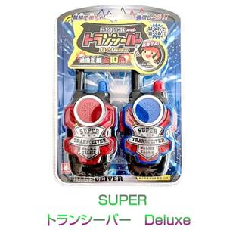
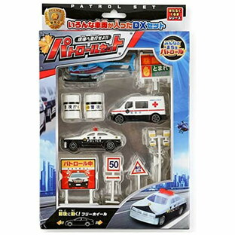
 |  |  |  |  |  |  |  | 貴店名

 |  |  |  |  |  |  |  | 貴店番号

オンダ |  | ご発注（ ） |  | オンダ |  | ご発注（ ）
スーパートランシーバーＤＸ |  |  |  | パトロールセット
価格（税抜） | 1500 | CT入り数 | 12 | 価格（税抜） | 1000 | CT入り数 | 12
JAN | 4582431332012 |  |  | JAN | 4901123020745 |  |  |  |  | ㈱クマモト

ロープライス②
 |  |  |  |  |  |  |  |  |  | 2024-04-26
ロープライス在庫②240426
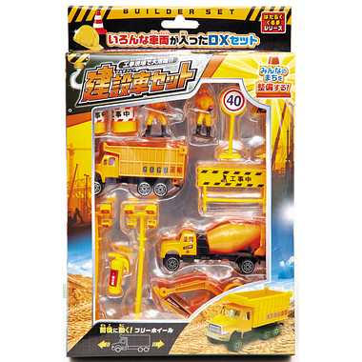
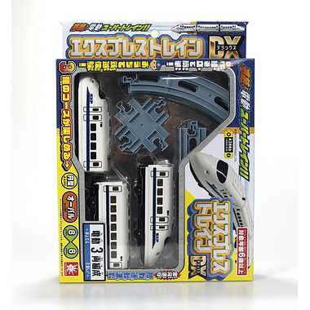
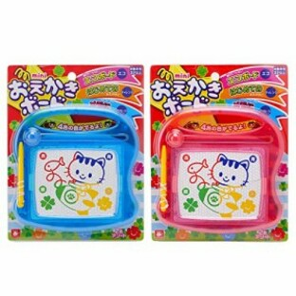

オンダ |  | ご発注（ ） |  | オンダ |  | ご発注（ ） |  | オンダ |  | ご発注（ ）
建設車セット |  |  |  | エクスプレストレインDX |  |  |  | ミニ４色おえかきボード
価格（税抜） | 1000 | CT入り数 | 12 | 価格（税抜） | 1000 | CT入り数 | 12 | 価格（税抜） | 780 | CT入り数 | 24
JAN | 4901123020738 |  |  | JAN | 4901123021544 |  |  | JAN | 4901123021575
 |  |  |  |  |  |  |  | ２色あり
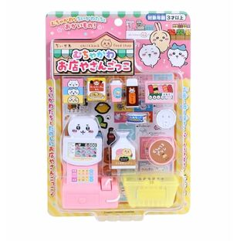
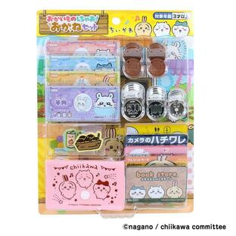
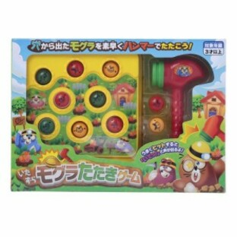

マルカ |  | ご発注（ ） |  | マルカ |  | ご発注（ ） |  | マルカ |  | ご発注（ ）
ちいかわ お店やさんごっこ |  |  |  | ちいかわ おかねｾｯﾄ |  |  |  | いたずらモグラたたきゲーム
価格（税抜） | 1300 | CT入り数 | 12 | 価格（税抜） | 1000 | CT入り数 | 12 | 価格（税抜） | 1600 | CT入り数 | 12
JAN | 4902923155156 |  |  | JAN | 4902923155163 |  |  | JAN | 4902923154180

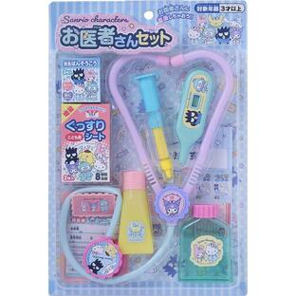
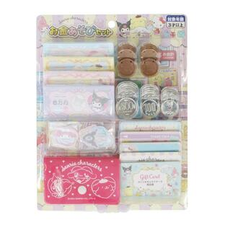
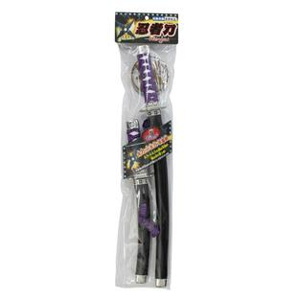

マルカ |  | ご発注（ ） |  | マルカ |  | ご発注（ ） |  | マルカ |  | ご発注（ ）
ｻﾝﾘｵお医者さんセット |  |  |  | ｻﾝﾘｵお金あそびセット |  |  |  | 忍者刀
価格（税抜） | 1000 | CT入り数 | 12 | 価格（税抜） | 1000 | CT入り数 | 12 | 価格（税抜） | 880 | CT入り数 | 24
JAN | 4902923153701 |  |  | JAN | 4902923153718 |  |  | JAN | 4902923154128

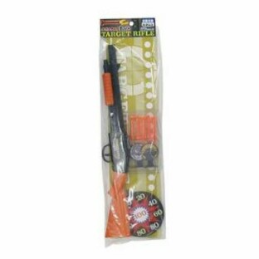
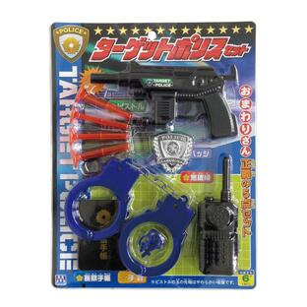
 |  |  |  |  |  |  |  | 貴店名

 |  |  |  |  |  |  |  | 貴店番号

マルカ |  | ご発注（ ） |  | マルカ |  | ご発注（ ）
ターゲットライフルＢｌａｃｋ |  |  |  | ターゲットポリスセット
価格（税抜） | 900 | CT入り数 | 12 | 価格（税抜） | 700 | CT入り数 | 24
JAN | 4902923154111 |  |  | JAN | 4902923153329 |  |  |  |  | ㈱クマモト

ロープライス③
 |  |  |  |  |  |  |  |  |  | 2024-04-26
ロープライス在庫③240426
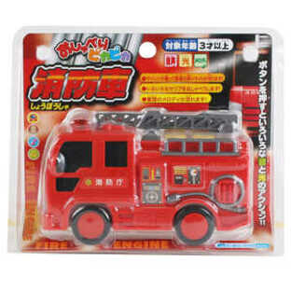
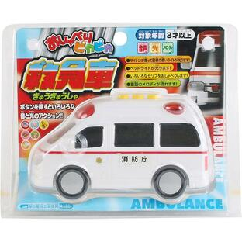
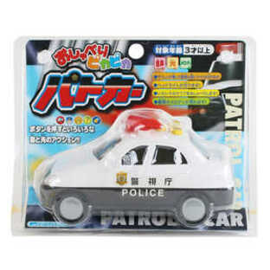

マルカ |  | ご発注（ ） |  | マルカ |  | ご発注（ ） |  | マルカ |  | ご発注（ ）
おしゃべりピカピカ消防車 |  |  |  | おしゃべりピカピカ救急車 |  |  |  | おしゃべりピカピカパトカー
価格（税抜） | 1300 | CT入り数 | 12 | 価格（税抜） | 1300 | CT入り数 | 12 | 価格（税抜） | 1300 | CT入り数 | 12
JAN | 4902923152056 |  |  | JAN | 4902923152063 |  |  | JAN | 4902923152070

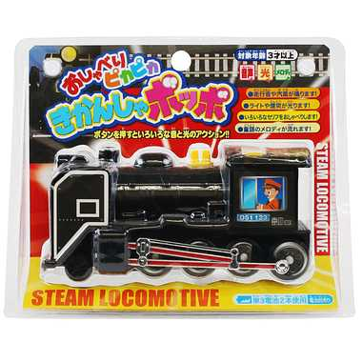
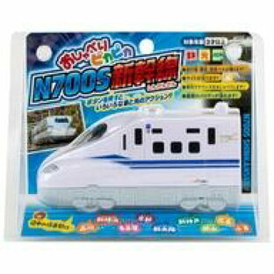
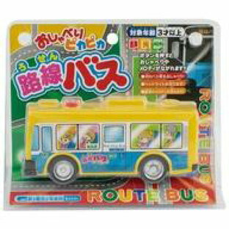

マルカ |  | ご発注（ ） |  | マルカ |  | ご発注（ ） |  | マルカ |  | ご発注（ ）
おしゃべりピカピカ路線バス |  |  |  | おしゃべりピカピカきかんしゃ |  |  |  | おしゃべりピカピカ新幹線
価格（税抜） | 1300 | CT入り数 | 12 | 価格（税抜） | 1300 | CT入り数 | 12 | 価格（税抜） | 1300 | CT入り数 | 12
JAN | 4902923152087 |  |  | JAN | 4902923152094 |  |  | JAN | 4902923155569

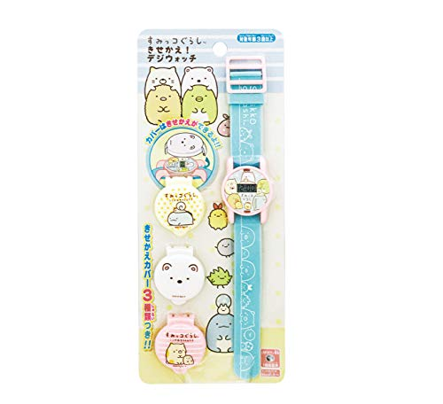
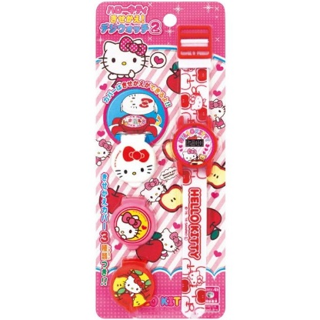
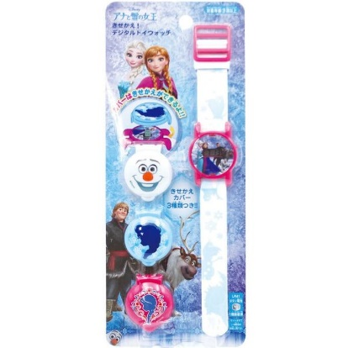

尾上萬 |  | ご発注（ ） |  | 尾上萬 |  | ご発注（ ） |  | 尾上萬 |  | ご発注（ ）
すみっコぐらしウォッチ２ |  |  |  | ハローキティウォッチ２ |  |  |  | アナと雪の女王ウォッチ
価格（税抜） | 700 | CT入り数 | 12 | 価格（税抜） | 700 | CT入り数 | 12 | 価格（税抜） | 700 | CT入り数 | 12
JAN | 4971413021646 |  |  | JAN | 4971413021912 |  |  | JAN | 4971413022858

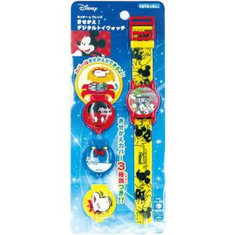
 |  |  |  |  |  |  |  | 貴店名

 |  |  |  |  |  |  |  | 貴店番号

尾上萬 |  | ご発注（ ）
ミッキー＆フレンズウォッチ
価格（税抜） | 700 | CT入り数 | 12
JAN | 4971413022957 |  |  |  |  |  |  |  |  | ㈱クマモト

ロープライス④
 |  |  |  |  |  |  |  |  |  | 2024-04-26
ロープライス在庫④240426
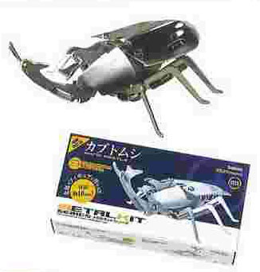
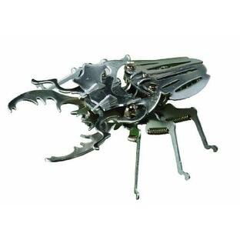
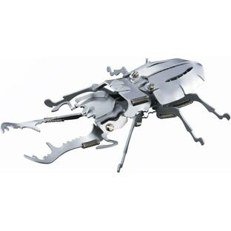

学研ステイフル メタルキット |  |  |  | 学研ステイフル メタルキット |  |  |  | 学研ステイフル メタルキット
カブトムシ |  |  |  | クワガタムシ |  |  |  | ギラファノコギリクワガタ
価格（税抜） | 1100 | 入り数 | 3 | 価格（税抜） | 1100 | 入り数 | 3 | 価格（税抜） | 1100 | 入り数 | 3
JAN | 4905426126043 |  |  | JAN | 4905426126067 |  |  | JAN | 4905426126081
掛率６５％ |  |  |  | 掛率６５％ |  |  |  | 掛率６５％
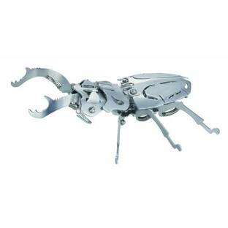
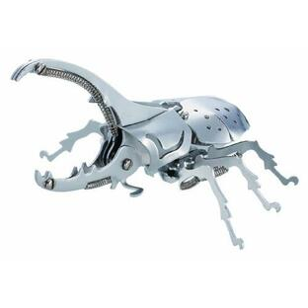

学研ステイフル メタルキット |  |  |  | 学研ステイフル メタルキット
ヘラクレスオオカブト |  |  |  | パリーフタマタクワガタ
価格（税抜） | 1100 | 入り数 | 3 | 価格（税抜） | 1100 | 入り数 | 3
JAN | 4905426126135 |  |  | JAN | 4905426126173
掛率６５％ |  |  |  | 掛率６５％
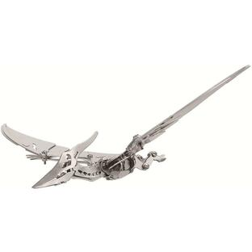
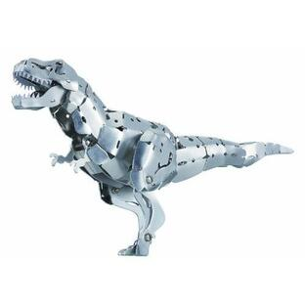
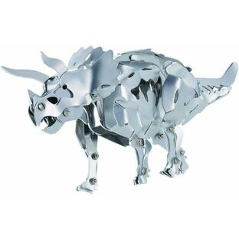

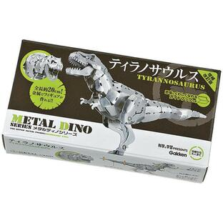

学研ステイフル メタルキット |  |  |  | 学研ステイフル メタルキット |  |  |  | 学研ステイフル メタルキット
トリケラトプス |  |  |  | プテラノドン |  |  |  | ティラノサウルス
価格（税抜） | 1500 | 入り数 | 3 | 価格（税抜） | 1500 | 入り数 | 3 | 価格（税抜） | 1500 | 入り数 | 3
JAN | 4905426126111 |  |  | JAN | 4905426126159 |  |  | JAN | 4905426126104
掛率６５％ |  |  |  | 掛率６５％ |  |  |  | 掛率６５％

 |  |  |  |  |  |  |  | 貴店名

 |  |  |  |  |  |  |  | 貴店番号

 |  |  |  |  |  |  |  |  |  | ㈱クマモト

